Plan_prod_roslin.
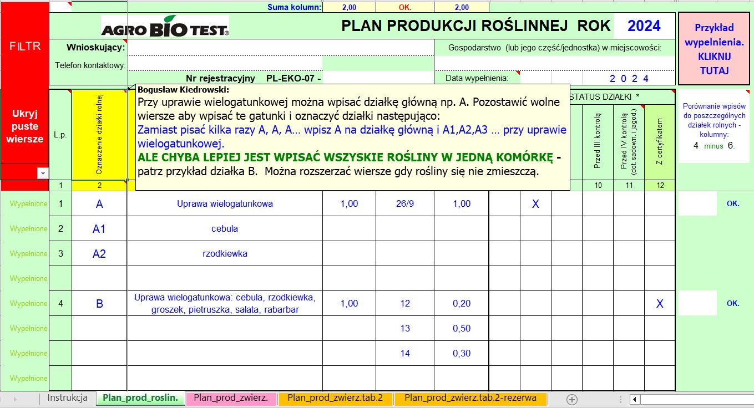
FILTR |  |  | Suma kolumn: | 0.00 | OK. | 0.00
 |  |  |  | PLAN PRODUKCJI ROŚLINNEJ ROK |  |  |  |  |  |  | 2026 |  | Przykład wypelnienia. KLIKNIJ TUTAJ |  | Powrót do tabeli KLIKNIJ TUTAJ
 | Wnioskujący: |  |  |  |  | Gospodarstwo (lub jego część/jednostka) w miejscowości:
 |  | Telefon kontaktowy:
 |  |  | Nr rejestracyjny PL-EKO-07 - | 00000 |  | Data wypełnienia: |  |  |  | 2026

Ukryj puste wiersze | L.p. | Oznaczenie działki rolnej | ROŚLINA / ROŚLINY UPRAWIANE PLON GŁÓWNY lub wszystkie gatunki wchodzące w skład uprawy wielogatunkowej jak we wniosku do ARiMR (jeśli dotyczy) | Pow. działki rolnej [ha] | Nr działki ewid., na której położona jest działka rolna | Pow. działki rolnej w granicach działki ewid. [ha] | AKTUALNY STATUS DZIAŁKI * |  |  |  |  |  | Porównanie wpisów do poszczególnych działek rolnych - kolumny: 4 minus 6. | Komórki odblokowane np. do sporządzania notatek, obliczeń.
 |  |  |  |  |  |  | Konwencjonalna | Przed I kontrolą | Przed II kontrolą | Przed III kontrolą | Przed IV kontrolą (dot. sadown. i jagod.) | Z certyfikatem

 |  |  |  |  | Działki ewid. wchodzące w skład dz. rolnej wpisać w osobnych wierszach
Wypełnione | 1 | 2 | 3 | 4 | 5 | 6 | 7 | 8 | 9 | 10 | 11 | 12
Wypełnione
Wypełnione
Wypełnione
Wypełnione
Wypełnione
Wypełnione
Wypełnione
Wypełnione
Wypełnione
Wypełnione
Wypełnione
Wypełnione
Wypełnione
Wypełnione
Wypełnione
Wypełnione
Wypełnione
Wypełnione
Wypełnione
Wypełnione
Wypełnione
Wypełnione
Wypełnione
Wypełnione
Wypełnione
Wypełnione
Wypełnione
Wypełnione
Wypełnione
...

